상품제안서
트라이탄 스포츠 물병 450ml | 상품코드: S38142

 |  |  |  |  |  |  | 02-713-8555 | www.synergygift.co.kr
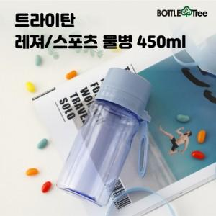

【상세/제작정보】 | <p><span style="font-size: 14pt;">※ 스트랩캡, 고리형캡 택1 / 미선택시 스트랩캡으로 출고</span>&nbsp;</p>

【인쇄/포장옵션】 | 실크 / 포장지포장

【공급단가】 | 수량 | 100~ | 300~ | 500~ | 1,000~ | 3,000~
*VAT별도 | 스트랩형 | 4,450원 | 4,290원 | 4,120원 | 3,960원 | 3,860원
 | 고리형 | 4,450원 | 4,290원 | 4,120원 | 3,960원 | 3,860원

【상품 URL】 | https://www.synergygift.co.kr:443/src/goods_detail.php?gdno=38142

